检查清单
质量检查清单

1. 代码检查项
序号 | 检查项 | 分类 | 优先级 | 状态 | 负责人 | 备注
1 | 命名是否符合规范 - 第1项 | 代码规范 | 高 | 通过 | 张三 | 备注 1
2 | 是否有 SQL 注入风险 - 第2项 | 安全 | 中 | 未通过 | 李四 | 备注 2
3 | 是否处理空指针 - 第3项 | 性能 | 低 | 待检查 | 王五 | 备注 3
4 | 函数圈复杂度是否过高 - 第4项 | 可维护性 | 高 | 通过 | 赵六 | 备注 4
5 | 是否覆盖单元测试 - 第5项 | 测试 | 中 | 未通过 | 张三 | 备注 5
重点关注：高优先级项必须全部通过
6 | 接口文档是否齐全 - 第6项 | 文档 | 低 | 待检查 | 李四 | 备注 6
7 | 是否兼容旧版本 - 第7项 | 兼容性 | 高 | 通过 | 王五 | 备注 7
8 | 敏感信息是否脱敏 - 第8项 | 代码规范 | 中 | 未通过 | 赵六 | 备注 8
9 | 循环是否有性能隐患 - 第9项 | 安全 | 低 | 待检查 | 张三 | 备注 9
10 | 异常是否被捕获 - 第10项 | 性能 | 高 | 通过 | 李四 | 备注 10
11 | 日志级别是否合理 - 第11项 | 可维护性 | 中 | 未通过 | 王五 | 备注 11
12 | 配置是否可外部化 - 第12项 | 测试 | 低 | 待检查 | 赵六 | 备注 12
13 | 是否避免魔法数字 - 第13项 | 文档 | 高 | 通过 | 张三 | 备注 13
14 | 是否使用参数化查询 - 第14项 | 兼容性 | 中 | 未通过 | 李四 | 备注 14
15 | 是否有内存泄漏 - 第15项 | 代码规范 | 低 | 待检查 | 王五 | 备注 15
16 | 是否限制并发数 - 第16项 | 安全 | 高 | 通过 | 赵六 | 备注 16
17 | 测试覆盖率是否达标 - 第17项 | 性能 | 中 | 未通过 | 张三 | 备注 17
18 | README 是否更新 - 第18项 | 可维护性 | 低 | 待检查 | 李四 | 备注 18
19 | 是否支持主流浏览器 - 第19项 | 测试 | 高 | 通过 | 王五 | 备注 19
20 | 密码是否加密存储 - 第20项 | 文档 | 中 | 未通过 | 赵六 | 备注 20
21 | 是否有重复代码 - 第21项 | 兼容性 | 低 | 待检查 | 张三 | 备注 21
22 | 是否校验输入长度 - 第22项 | 代码规范 | 高 | 通过 | 李四 | 备注 22
23 | 是否缓存热点数据 - 第23项 | 安全 | 中 | 未通过 | 王五 | 备注 23
24 | 是否定义清晰边界 - 第24项 | 性能 | 低 | 待检查 | 赵六 | 备注 24
25 | 是否有集成测试 - 第25项 | 可维护性 | 高 | 通过 | 张三 | 备注 25
需复核：安全类检查项
26 | 注释是否完整 - 第26项 | 测试 | 中 | 未通过 | 李四 | 备注 26
27 | 是否处理时区 - 第27项 | 文档 | 低 | 待检查 | 王五 | 备注 27
28 | 是否避免硬编码密钥 - 第28项 | 兼容性 | 高 | 通过 | 赵六 | 备注 28
29 | 是否使用批量操作 - 第29项 | 代码规范 | 中 | 未通过 | 张三 | 备注 29
30 | 是否定义超时时间 - 第30项 | 安全 | 低 | 待检查 | 李四 | 备注 30
31 | 是否有回归测试 - 第31项 | 性能 | 高 | 通过 | 王五 | 备注 31
32 | 变更日志是否记录 - 第32项 | 可维护性 | 中 | 未通过 | 赵六 | 备注 32
33 | 是否支持移动端 - 第33项 | 测试 | 低 | 待检查 | 张三 | 备注 33
34 | 是否启用 HTTPS - 第34项 | 文档 | 高 | 通过 | 李四 | 备注 34
35 | 是否消除冗余查询 - 第35项 | 兼容性 | 中 | 未通过 | 王五 | 备注 35
36 | 类是否单一职责 - 第36项 | 代码规范 | 低 | 待检查 | 赵六 | 备注 36
37 | 是否有压力测试 - 第37项 | 安全 | 高 | 通过 | 张三 | 备注 37
38 | API 示例是否提供 - 第38项 | 性能 | 中 | 未通过 | 李四 | 备注 38
39 | 是否向后兼容 - 第39项 | 可维护性 | 低 | 待检查 | 王五 | 备注 39
40 | 是否校验文件类型 - 第40项 | 测试 | 高 | 通过 | 赵六 | 备注 40
41 | 命名是否符合规范 - 第41项 | 文档 | 中 | 未通过 | 张三 | 备注 41
42 | 是否有 SQL 注入风险 - 第42项 | 兼容性 | 低 | 待检查 | 李四 | 备注 42
43 | 是否处理空指针 - 第43项 | 代码规范 | 高 | 通过 | 王五 | 备注 43
44 | 函数圈复杂度是否过高 - 第44项 | 安全 | 中 | 未通过 | 赵六 | 备注 44
45 | 是否覆盖单元测试 - 第45项 | 性能 | 低 | 待检查 | 张三 | 备注 45
46 | 接口文档是否齐全 - 第46项 | 可维护性 | 高 | 通过 | 李四 | 备注 46
47 | 是否兼容旧版本 - 第47项 | 测试 | 中 | 未通过 | 王五 | 备注 47
48 | 敏感信息是否脱敏 - 第48项 | 文档 | 低 | 待检查 | 赵六 | 备注 48
49 | 循环是否有性能隐患 - 第49项 | 兼容性 | 高 | 通过 | 张三 | 备注 49
50 | 异常是否被捕获 - 第50项 | 代码规范 | 中 | 未通过 | 李四 | 备注 50
51 | 日志级别是否合理 - 第51项 | 安全 | 低 | 待检查 | 王五 | 备注 51
提示：待检查项请尽快确认
52 | 配置是否可外部化 - 第52项 | 性能 | 高 | 通过 | 赵六 | 备注 52
53 | 是否避免魔法数字 - 第53项 | 可维护性 | 中 | 未通过 | 张三 | 备注 53
54 | 是否使用参数化查询 - 第54项 | 测试 | 低 | 待检查 | 李四 | 备注 54
55 | 是否有内存泄漏 - 第55项 | 文档 | 高 | 通过 | 王五 | 备注 55
56 | 是否限制并发数 - 第56项 | 兼容性 | 中 | 未通过 | 赵六 | 备注 56
57 | 测试覆盖率是否达标 - 第57项 | 代码规范 | 低 | 待检查 | 张三 | 备注 57
58 | README 是否更新 - 第58项 | 安全 | 高 | 通过 | 李四 | 备注 58
59 | 是否支持主流浏览器 - 第59项 | 性能 | 中 | 未通过 | 王五 | 备注 59
60 | 密码是否加密存储 - 第60项 | 可维护性 | 低 | 待检查 | 赵六 | 备注 60
61 | 是否有重复代码 - 第61项 | 测试 | 高 | 通过 | 张三 | 备注 61
62 | 是否校验输入长度 - 第62项 | 文档 | 中 | 未通过 | 李四 | 备注 62
63 | 是否缓存热点数据 - 第63项 | 兼容性 | 低 | 待检查 | 王五 | 备注 63
64 | 是否定义清晰边界 - 第64项 | 代码规范 | 高 | 通过 | 赵六 | 备注 64
65 | 是否有集成测试 - 第65项 | 安全 | 中 | 未通过 | 张三 | 备注 65
66 | 注释是否完整 - 第66项 | 性能 | 低 | 待检查 | 李四 | 备注 66
67 | 是否处理时区 - 第67项 | 可维护性 | 高 | 通过 | 王五 | 备注 67
68 | 是否避免硬编码密钥 - 第68项 | 测试 | 中 | 未通过 | 赵六 | 备注 68
69 | 是否使用批量操作 - 第69项 | 文档 | 低 | 待检查 | 张三 | 备注 69
70 | 是否定义超时时间 - 第70项 | 兼容性 | 高 | 通过 | 李四 | 备注 70
71 | 是否有回归测试 - 第71项 | 代码规范 | 中 | 未通过 | 王五 | 备注 71
72 | 变更日志是否记录 - 第72项 | 安全 | 低 | 待检查 | 赵六 | 备注 72
73 | 是否支持移动端 - 第73项 | 性能 | 高 | 通过 | 张三 | 备注 73
74 | 是否启用 HTTPS - 第74项 | 可维护性 | 中 | 未通过 | 李四 | 备注 74
75 | 是否消除冗余查询 - 第75项 | 测试 | 低 | 待检查 | 王五 | 备注 75
76 | 类是否单一职责 - 第76项 | 文档 | 高 | 通过 | 赵六 | 备注 76
77 | 是否有压力测试 - 第77项 | 兼容性 | 中 | 未通过 | 张三 | 备注 77
78 | API 示例是否提供 - 第78项 | 代码规范 | 低 | 待检查 | 李四 | 备注 78
79 | 是否向后兼容 - 第79项 | 安全 | 高 | 通过 | 王五 | 备注 79
80 | 是否校验文件类型 - 第80项 | 性能 | 中 | 未通过 | 赵六 | 备注 80
81 | 命名是否符合规范 - 第81项 | 可维护性 | 低 | 待检查 | 张三 | 备注 81
82 | 是否有 SQL 注入风险 - 第82项 | 测试 | 高 | 通过 | 李四 | 备注 82
83 | 是否处理空指针 - 第83项 | 文档 | 中 | 未通过 | 王五 | 备注 83
84 | 函数圈复杂度是否过高 - 第84项 | 兼容性 | 低 | 待检查 | 赵六 | 备注 84
85 | 是否覆盖单元测试 - 第85项 | 代码规范 | 高 | 通过 | 张三 | 备注 85
86 | 接口文档是否齐全 - 第86项 | 安全 | 中 | 未通过 | 李四 | 备注 86
87 | 是否兼容旧版本 - 第87项 | 性能 | 低 | 待检查 | 王五 | 备注 87
88 | 敏感信息是否脱敏 - 第88项 | 可维护性 | 高 | 通过 | 赵六 | 备注 88
89 | 循环是否有性能隐患 - 第89项 | 测试 | 中 | 未通过 | 张三 | 备注 89
90 | 异常是否被捕获 - 第90项 | 文档 | 低 | 待检查 | 李四 | 备注 90
91 | 日志级别是否合理 - 第91项 | 兼容性 | 高 | 通过 | 王五 | 备注 91
92 | 配置是否可外部化 - 第92项 | 代码规范 | 中 | 未通过 | 赵六 | 备注 92
93 | 是否避免魔法数字 - 第93项 | 安全 | 低 | 待检查 | 张三 | 备注 93
94 | 是否使用参数化查询 - 第94项 | 性能 | 高 | 通过 | 李四 | 备注 94
95 | 是否有内存泄漏 - 第95项 | 可维护性 | 中 | 未通过 | 王五 | 备注 95
96 | 是否限制并发数 - 第96项 | 测试 | 低 | 待检查 | 赵六 | 备注 96
97 | 测试覆盖率是否达标 - 第97项 | 文档 | 高 | 通过 | 张三 | 备注 97
98 | README 是否更新 - 第98项 | 兼容性 | 中 | 未通过 | 李四 | 备注 98

图片与附件
图片与附件

1. UI 设计稿
图 1-1 | 登录页面线框图(640x400)，包含顶部导航、登录卡片与装饰元素
图 1-2 | 采用 1280x800 响应式断点，主色 #4472C4，辅色 #ED7D31
说明 | 所有 UI 稿均由 PIL 自动生成，仅用于 OfficeCLI 图片解析验证
(UI 区域预留 4)
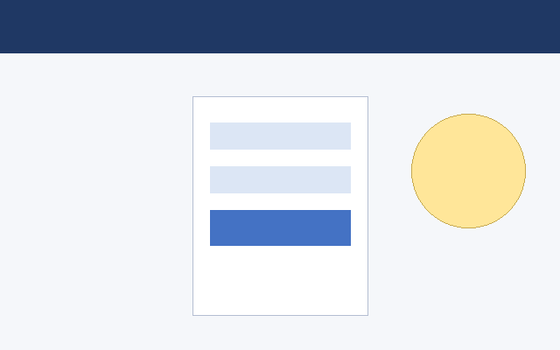
(UI 区域预留 5)
(UI 区域预留 6)
(UI 区域预留 7)
(UI 区域预留 8)
(UI 区域预留 9)
(UI 区域预留 10)
(UI 区域预留 11)
(UI 区域预留 12)
(UI 区域预留 13)
(UI 区域预留 14)
(UI 区域预留 15)
(UI 区域预留 16)
(UI 区域预留 17)
(UI 区域预留 18)
(UI 区域预留 19)
(UI 区域预留 20)
(UI 区域预留 21)
(UI 区域预留 22)
(UI 区域预留 23)
(UI 区域预留 24)
(UI 区域预留 25)
(UI 区域预留 26)
(UI 区域预留 27)

2. 架构图
图 2-1 | 系统分层架构图：表现层、业务层、数据层、基础设施层
图 2-2 | 组件间通过标准接口通信，支持水平扩展
说明 | 架构图用于验证 Excel 中嵌入图片的解析与导出能力
依赖 | 前端 -> 网关 -> 服务 -> 缓存 -> 数据库
扩展 | 支持多副本部署，无状态服务可横向扩展
(架构图区域预留 6)
(架构图区域预留 7)
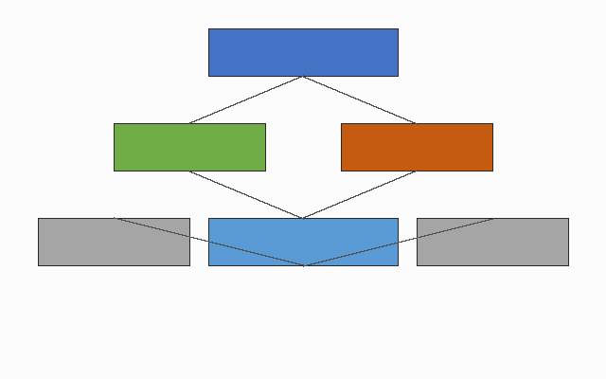
(架构图区域预留 8)
(架构图区域预留 9)
(架构图区域预留 10)
(架构图区域预留 11)
(架构图区域预留 12)
(架构图区域预留 13)
(架构图区域预留 14)
(架构图区域预留 15)
(架构图区域预留 16)
(架构图区域预留 17)
(架构图区域预留 18)
(架构图区域预留 19)
(架构图区域预留 20)
(架构图区域预留 21)
(架构图区域预留 22)
(架构图区域预留 23)
(架构图区域预留 24)
(架构图区域预留 25)
(架构图区域预留 26)
(架构图区域预留 27)
(架构图区域预留 28)

3. 流程图
图 3-1 | 用户操作流程：开始 -> 判断 -> 处理 -> 结束
图 3-2 | 包含菱形判断节点与矩形处理节点
说明 | 流程图用于验证图形元素在 Excel 中的呈现
步骤1 | 用户发起请求
步骤2 | 系统校验权限
步骤3 | 执行业务逻辑
步骤4 | 返回结果
(流程图区域预留 8)
(流程图区域预留 9)
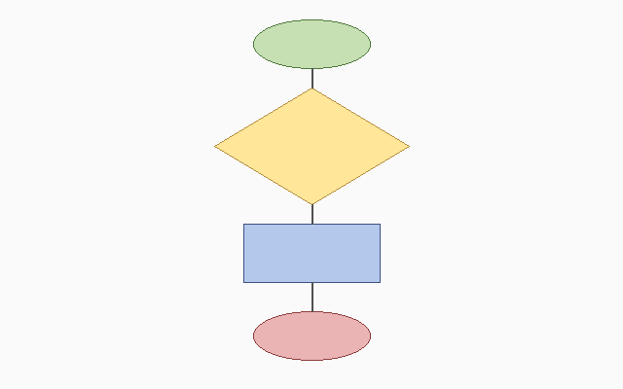
(流程图区域预留 10)
(流程图区域预留 11)
(流程图区域预留 12)
(流程图区域预留 13)
(流程图区域预留 14)
(流程图区域预留 15)
(流程图区域预留 16)
(流程图区域预留 17)
(流程图区域预留 18)
(流程图区域预留 19)
(流程图区域预留 20)
(流程图区域预留 21)
(流程图区域预留 22)
(流程图区域预留 23)
(流程图区域预留 24)
(流程图区域预留 25)
(流程图区域预留 26)
(流程图区域预留 27)
(流程图区域预留 28)
(流程图区域预留 29)
(流程图区域预留 30)
(流程图区域预留 31)
(流程图区域预留 32)
(流程图区域预留 33)
(流程图区域预留 34)
(流程图区域预留 35)
(流程图区域预留 36)
(流程图区域预留 37)
(流程图区域预留 38)
(流程图区域预留 39)
(流程图区域预留 40)

